Sheet1
加工指令表
订单编号 | PW071701 | 客户名称 | 親戚申請來港小戚（sekishinkou）
交货日期 | 2019-07-20 | 文件名称 | 配件
制作工艺 | SLA | 打磨要求 | A | 业务员 | 王飞
数量 | 1 | 克数 | 23 | 编程人员
上机机号 |  | 下机时间 |  | 处理人员
打印材料 | 白色材料

注意 事项 | 需要喷亮银色 要求和上次一样

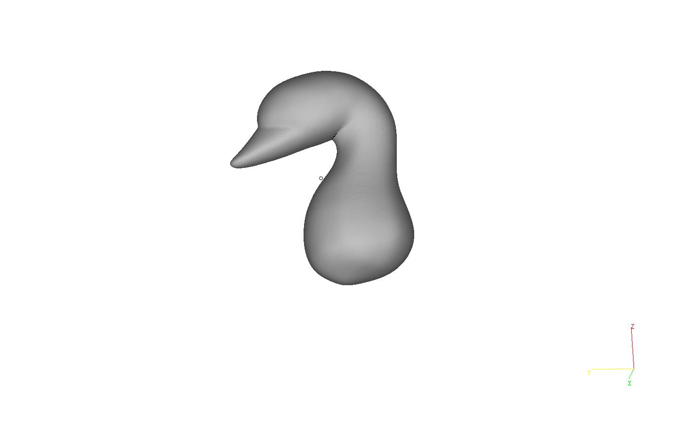

制表人： | 王飞 |  |  | 7/17/19

